Worksheet
Total por pasajero y servicio
Clientes Villatours

2019-08-09 - 2019-08-09
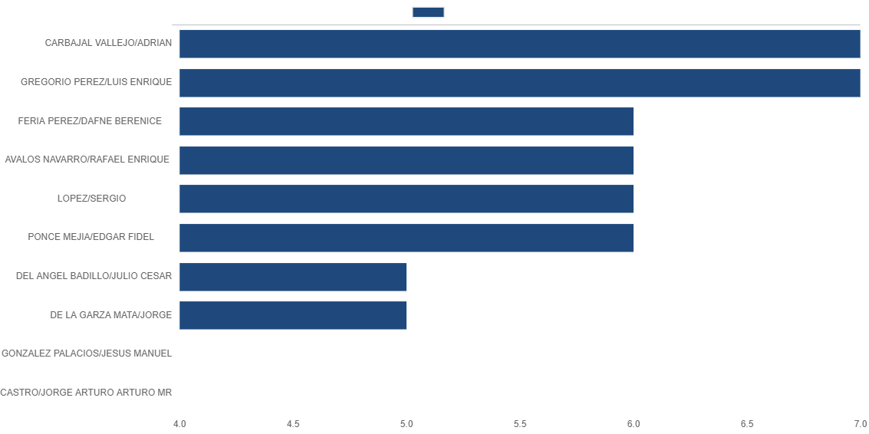

PASAJERO / SERVICIO | # TRANSACCIONES | TARIFA/Pesos
CARBAJAL VALLEJO/ADRIAN | 7 | 3,081
TRANS OPERATIVO EXPRESS, S.A. DE C.V. | 2 | 862
SERVICIO POR OBTENCION DE CFDI LINEAS AEREAS | 2 | 50
INTERJET - ABC AEROLINEAS,S.A. DE C.V. | 1 | 1,137
CARGO POR SERVICIO | 1 | 150
AEROENLACES NACIONALES, S.A. DE C.V. | 1 | 881
GREGORIO PEREZ/LUIS ENRIQUE | 7 | 3,359
TRANS OPERATIVO EXPRESS, S.A. DE C.V. | 2 | 862
SERVICIO POR OBTENCION DE CFDI LINEAS AEREAS | 2 | 50
AEROENLACES NACIONALES, S.A. DE C.V. | 2 | 2,297
CARGO POR SERVICIO | 1 | 150
FERIA PEREZ/DAFNE BERENICE | 6 | 3,979
CARGO POR SERVICIO | 3 | 300
INTERJET - ABC AEROLINEAS,S.A. DE C.V. | 2 | 2,533
VOLARIS | 1 | 1,146
AVALOS NAVARRO/RAFAEL ENRIQUE | 6 | 20,646
AEROMEXICO | 6 | 20,646
LOPEZ/SERGIO | 6 | 4,446
CARGO POR SERVICIO | 2 | 388
CARGO POR SERVICIO DEL CS | 2 | 10
LINK CONEXION AEREA, S.A. DE C.V. | 1 | 1,972
AEROMEXICO | 1 | 2,076
PONCE MEJIA/EDGAR FIDEL | 6 | 3,558
AEROMEXICO | 2 | 1,922
CARGO POR SERVICIO | 2 | 260
AEROENLACES NACIONALES, S.A. DE C.V. | 2 | 1,376
DEL ANGEL BADILLO/JULIO CESAR | 5 | 3,344
TRANS OPERATIVO EXPRESS, S.A. DE C.V. | 2 | 862
SERVICIO POR OBTENCION DE CFDI LINEAS AEREAS | 1 | 25
CARGO POR SERVICIO | 1 | 150
AEROENLACES NACIONALES, S.A. DE C.V. | 1 | 2,307
DE LA GARZA MATA/JORGE | 5 | 3,344
TRANS OPERATIVO EXPRESS, S.A. DE C.V. | 2 | 862
SERVICIO POR OBTENCION DE CFDI LINEAS AEREAS | 1 | 25
CARGO POR SERVICIO | 1 | 150
AEROENLACES NACIONALES, S.A. DE C.V. | 1 | 2,307
GONZALEZ PALACIOS/JESUS MANUEL | 4 | 16,813
GOLDEN TRANSPORTACIONES | 1 | 820
DELTA AIRLINES | 1 | 8,115
CARGO POR SERVICIO | 1 | 98
AMERICAN AIRLINES | 1 | 7,780
CASTRO/JORGE ARTURO ARTURO MR | 4 | 3,015
INGR. POR RESERVACION DE HOTELES | 2 | 297
HOTELES NACIONALES | 2 | 2,718

